Sheet1
질문 | RAG | 우리은행 챗봇 | 우리은행 FAQ 문서
상속예금 지급 시 필요서류는? | 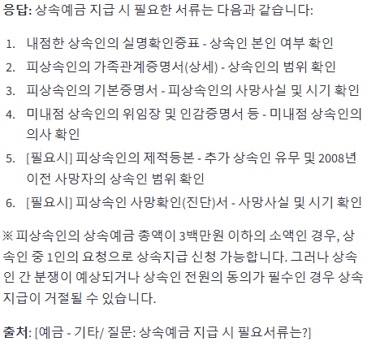 | 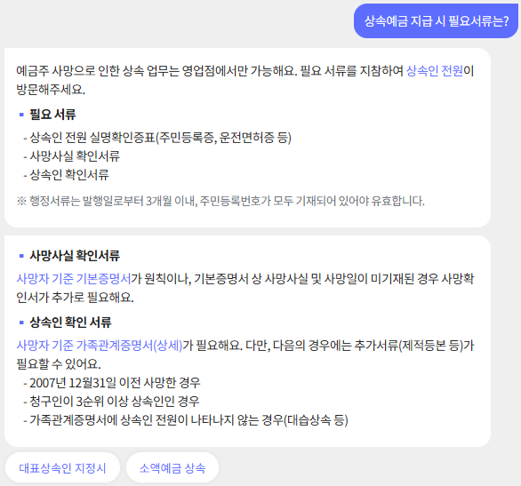 | "상속인이 사망자 예금에 대한 지급 또는 명의변경을 신청하는 경우 필요서류는 다음과 같습니다. 1. 내점한 상속인의 실명확인증표 - 상속인 본인 여부 확인 2. 피상속인의 가족관계증명서(상세) - 상속인의 범위 확인 : 피상속인의 기준 부모, 배우자, 자녀(상속 1, 2순위)까지 확인 가능 3. 피상속인의 기본증명서 - 피상속인의 사망사실 및 시기확인 4. 미내점 상속인의 위임장 및 인감증명서 등 - 미내점 상속인의 의사확인 : 내점 상속인의 경우 본인의사 확인이 가능하므로 인감증명서 등 제출 생략* 위임장에는 인감증명서와 일치하는 인감날인 또는 본인서명사실확인서와 일치하는 서명 기재* 인감증명서(3개월 이내 발급분) 또는 본인서명사실확인서(3개월 이내 발급분) 등 5. [필요시] 피상속인의 제적등본 - 추가 상속인 유무 및 2008년 이전 사망자의 상속인 범위 확인* 아래의 경우 제출 ① 청구인이 3, 4순위 상속인의 경우 ② 대습상속 등으로 가족관계증명서에 상속인 전원이 나타나지 않는 경우 ③ 사망자가 2008년 이전 사망하여 가족관계증명서 발급이 불가능한 경우 등 6. [필요시] 피상속인 사망확인(진단)서 - 피상속인의 사망사실 및 시기확인 : 사망신고일로부터 얼마 되지 않아 기본증명서에 사망사실 및 사망일이 기재되지 아니한 경우 ※ 피상속인의 상속예금 총액(원금기준)이 3백만원 이하의 소액인 경우 상속인 중 1인의 요청으로 상속지급 신청 가능합니다.(위임 불가) ※ 상속예금 총액이 소액이라 할지라도 상속인 간 분쟁이 예상되거나 상속인 전원의 동의가 필수인 상품의 경우 상속 지급이 거절될 수 있습니다. ※ 자세한 내용은 가까운 우리은행 영업점 또는 고객센터(☎1588-5000)으로 문의하여 주시기 바랍니다."
정기예금, 적금을 담보로 대출이 가능한가요? | 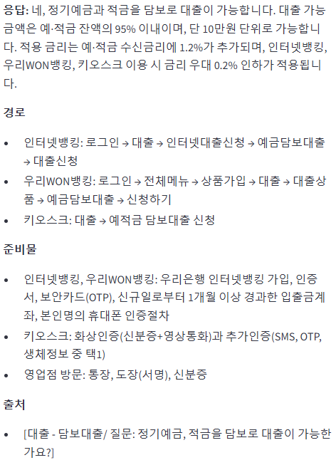 | 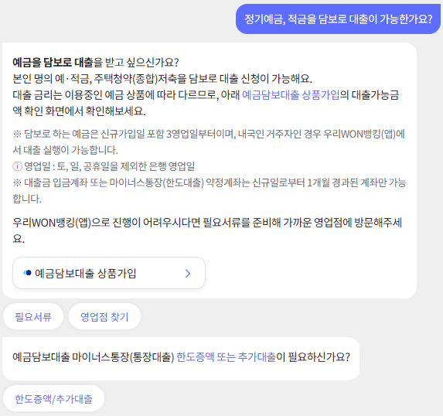 | 네, 가능합니다. ▶ 가능금액 : 예·적금 잔액의 95%이내 (단, 10만원 단위로 가능합니다.) ▶ 적용금리 : 예·적금 수신금리 + 1.2%→ 인터넷뱅킹, 우리WON뱅킹, 키오스크 이용시는 금리우대 0.2% 인하 적용 됩니다. ▶ 신청방법 ① 인터넷뱅킹, 우리WON뱅킹 : 우리은행 인터넷뱅킹가입, 인증서, 보안카드(OTP), 신규일로부터 1개월 이상 경과한 입출금계좌, 본인명의 휴대폰 인증절차가 필요합니다. ② 키오스크(영업점 창구 수준의 완결을 지원하는 지능형 자동화기기) : 화상인증(신분증+영상통화)과 추가인증(SMS, OTP발생기, 생체정보 중 택1)이 필요합니다. ③ 영업점방문 : 통장, 도장(서명), 신분증 등 준비 하시면 됩니다. ▶ 인터넷뱅킹, 우리WON뱅킹/키오스크 경로 ① 인터넷뱅킹 로그인 → 대출 → 인터넷대출신청 → 예금담보대출 → 대출신청 ② 우리WON뱅킹 로그인 → 전체메뉴 → 상품가입 → 대출 → 대출상품 → 예금담보대출 → 신청하기 ③ 키오스크 → 대출 → 예적금 담보대출 신청 ▶ 유의사항 ①예·적금 가입일 포함 3영업일째 부터 가능합니다. ②일부상품은 담보대출이 불가할 수 있습니다. ③인터넷(우리WON뱅킹, 키오스크 포함) 대출은 동일인 기준 최고한도는 1억원까지 가능합니다. ④키오스크 대출신청은 화상인증(신분증+영상통화)과 추가인증(생채정보 등)에 의해 처리되며, 이용시간은 평일 09:00~21:00, 공휴일 12:00~18:00 입니다. ※ 인터넷/우리WON뱅킹 이용이 어려운 개인(대한민국 국적의 만19세 이상) 고객님은 지점 내 설치되어 있는 '키오스크' 를 통해 은행업무를 처리할 수 있습니다.(키오스크 상담센터 ☎ 1800-5000)
대출이자 납입내역어떻게 확인 해? 팩스로 받을 수 있나요? | 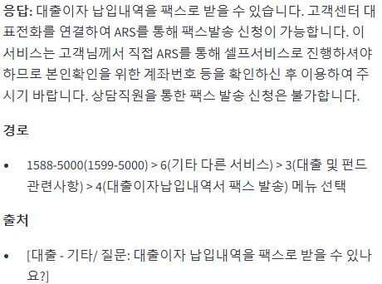 | 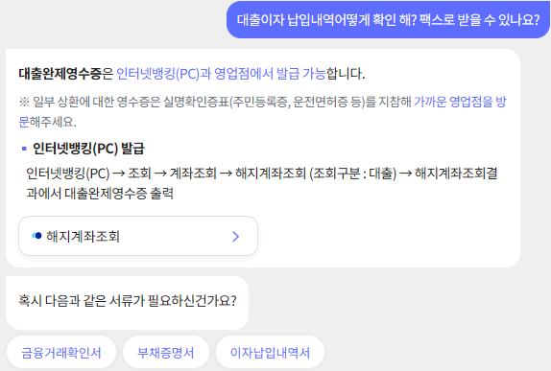 | 고객센터 대표전화를 연결하여 ARS를 통해 팩스발송 신청이 가능합니다. 단, 본 서비스는 고객님께서 직접 ARS를 통해 셀프서비스로 진행하셔야 하므로 본인확인을 위한 계좌번호 등을 확인하신 후 이용하여 주시기 바랍니다. (상담직원을 통한 팩스 발송 신청은 불가) ▶신청가능 대출 종류 - 보유중인 건별대출/한도대출(마이너스통장) ※완납(해지)된 대출은 신청 불가 ▶이용대상 - 개인 및 개인사업자 ▶이용방법 - 1588-5000(1599-5000) > 6(기타 다른 서비스) > 3(대출 및 펀드 관련사항) > 4(대출이자납입내역서 팩스 발송) 메뉴 선택 ※건별대출 계좌가 2건 이상인 경우 신청할 건별대출 계좌번호 입력 필요 ▶기타사항 - 이용시간 : 24/365(단, 건별대출 계좌번호 확인을 위한 상담원 연결은 평일 09:00~18:00) - 수수료 : 없음
대출이자 자동이체 계좌 변경이 가능해? 어떻게 바꿔? | 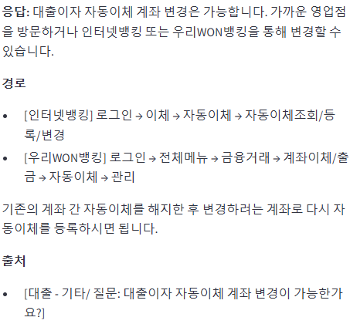 | 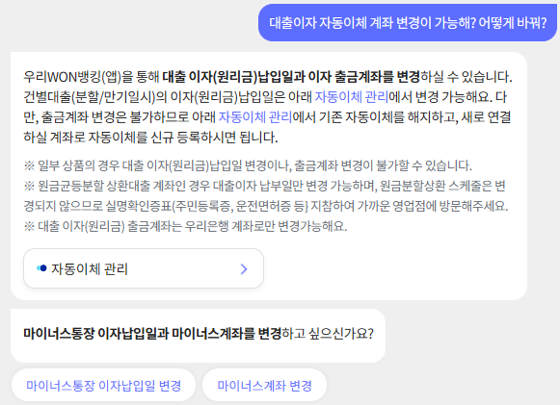 | 가까운 영업점 방문 또는 인터넷뱅킹/우리WON뱅킹에서 변경 하실 수 있습니다. [인터넷뱅킹] 로그인 → 이체 → 자동이체 → 자동이체조회/등록/변경[우리WON뱅킹] 로그인 → 전체메뉴 → 금융거래 → 계좌이체/출금 → 자동이체 → 관리 ※기존의 계좌간 자동이체를 해지하신 후에 변경하려는 계좌로 다시 자동이체를 등록하시면 됩니다.
환전주머니 서비스가 뭐야? 환전주머니 서비스 환전 가능 한도는? | 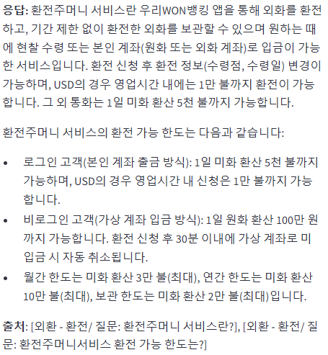 | 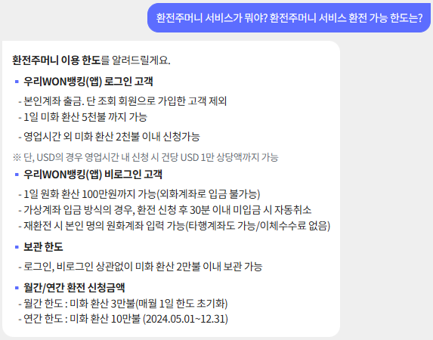 | 우리WON뱅킹 뱅를 통해 외화를 환전하고, 기간제한 없이 환전한 외화를 보관할 수 있으며, 원하는 때에 현찰수령 또는 본인계좌(원화 또는 외화계좌)로 입금이 가능한 서비스 입니다. 환전 신청 후 환전정보(수령점, 수령일) 변경이 가능하며, USD의 경우 영업시간 내에는 1만불까지 환전이 가능 합니다.( 그외 통화는 1일 미화 환산 5천불까지 가능) ㅁ 이용대상 : 국민인 거주자 개인 ㅁ 환율 우대율(비로그인 고객은 아래 우대율에서 -10% 차감) - 90% 우대 : USD - 80% 우대 : JPY, EUR (2024.12.31일까지 영업시간 內 로그인 고객에 한해 90% 우대) - 50% 우대 : GBP, CAD, CHF, HKD, CNY, THB, AUD, SGD, NZD, PHP - 우대 없음 : VND, MYR, IDR, TWD, - 별도 통지시까지 거래 불가 : SEK, DKK, NOK, RUB --------------------------------- ▶로그인 고객 (본인계좌 출금방식) - 1일 미화 환산 5천불 까지 가능. 단, USD의 경우 영업시간內 신청은 1만불까지 가능 ▶비로그인 고객 (가상계좌 입금방식) - 1일 원화 환산 100만원 까지 가능 - 환전 신청 후 30분 이내 가상계좌로 미입금 시 자동 취소됨 ※ 월간 한도는 미화 환산 3만불(최대) ※ 연간 한도는 미화 환산 10만불(최대) ※ 보관 한도는 미화 환산 2만불(최대)
개인형IRP가 뭐야? 어떻게 계좌 개설 할 수 있어? | 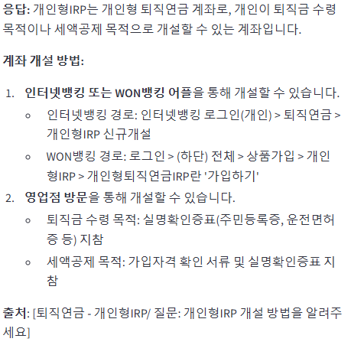 | 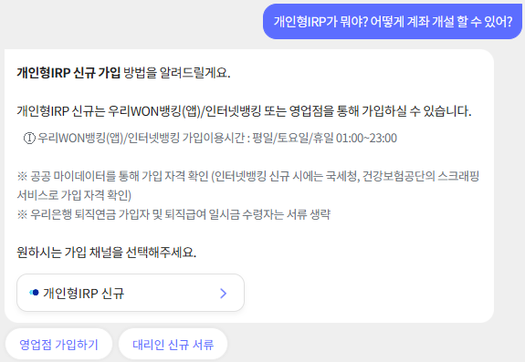 | IRP가 뭐야? -------------------- 1. 인터넷뱅킹 또는WON뱅킹 어플을 통해서 개설하실 수 있습니다. ※ 개설요건 : 우리은행 인터넷뱅킹 또는 WON뱅킹 가입고객님으로서 가입자격 확인 및 당행 출금계좌로 본인인증, 인증서 비밀번호 확인이 가능한 경우 신규하실 수 있습니다. ※ 가입자격 확인 방법 ① 퇴직금 수령 목적 : 가입자격 확인없이 개설 ② 세액공제 목적 : 공공 마이데이터서비스로 자격 확인(건강보험공단 / 국세청으로 가입자격 확인) ■ 인터넷뱅킹 개설 경로인터넷뱅킹 로그인(개인) > 퇴직연금(글자위에 마우스를 올려주세요) > 개인형IRP 신규개설 ■ WON뱅킹 개설 경로(앱 업데이트 여부에 따라 경로 상이) - 로그인>(하단)전체>상품가입>개인형IRP>개인형퇴직연금IRP란 '가입하기' - 로그인>(왼쪽하단)상품>퇴직연금>가입하기 ※ 개인형IRP로 자금이 입금되면 매년 운용/자산관리 수수료가 부과됩니다.(후불)비대면채널(인터넷뱅킹, 우리WON뱅킹)을 통한 신규 시 수수료가 면제되오니, 건강보험공단 또는 국세청에서 자격확인이 가능한 경우 비대면채널을 통한 신규를 권장합니다.단, 최초 입금일로부터 1년 경과 전 他 금융기관 이전 또는 중도해지 시 전체 기간에 대하여 수수료 부과됩니다.(대면 수수료율 적용)2. 영업점을 방문하셔서 개설하실 수 있습니다. ① 퇴직금 수령 목적 : 실명확인증표(주민등록증, 운전면허증 등) 지참 ② 연말정산 세액공제 목적 : 가입자격 확인 서류 및 실명확인증표 지참 - 가입자격 확인 서류 (택1) 1) 우리은행 퇴직연금 가입자 : 가입자격 확인 서류 생략회사가 퇴직연금제도를 당행으로 운용하고, 당행 퇴직연금제도에 근로자로 등록된 경우에 한함 2) 타행 퇴직연금 가입자 : 퇴직연금제도가입사실확인서, 건강보험자격득실확인서, 재직증명서, 근로소득원천징수영수증, 근로계약서 3) 퇴직금제도근로자(1년 미만/단시간근로자 포함, 근로자면 모두 가능) : 건강보험자격득실확인서, 재직증명서, 근로소득원천징수영수증, 근로계약서 4) 자영업자 : 사업자등록증, 소득금액증명원, 사업소득원천징수영수증(수당직 사업소득자는 재직증명서 또는 위촉증명서 가능) 5) 직역연금가입자 : 건강보험자격득실확인서, 재직증명서
주택청약종합저축은 소득공제 가능한가요? | 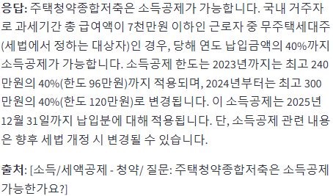 | 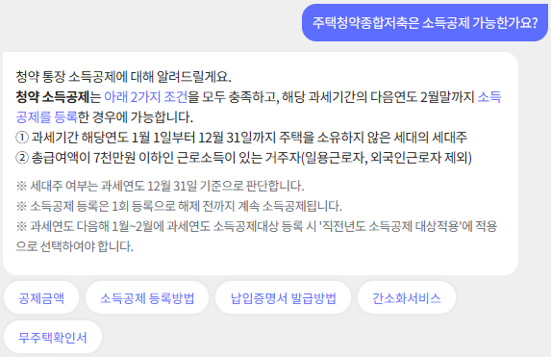 | 국내 거주자로 과세기간 총 급여액 7천만원 이하 근로자인 무주택세대주(세법에서 정하는 대상자)로서 당행연도 납입금액(최고한도 300만원)의 40%(한도 120만원)소득공제 가능합니다. ※ 위 소득공제 한도는 2024.1.1 납입분부터 적용되며, 소득공제 한도는 가입년도별 구분 적용됩니다. - 2023.12.31이 속하는 과세연도 납입분까지 기존한도(최고 240만원)의 40%(한도 96만원)소득공제 가능 ※ 소득공제 기한은 2025.12.31 납입분까지이며, 단, 소득공제 관련 내용은 향후 세법 개정 시 변경될 수 있음
우리 틴틴 서비스가 뭐야? 가입 대상은 누구야? 어떻게 가입해? | 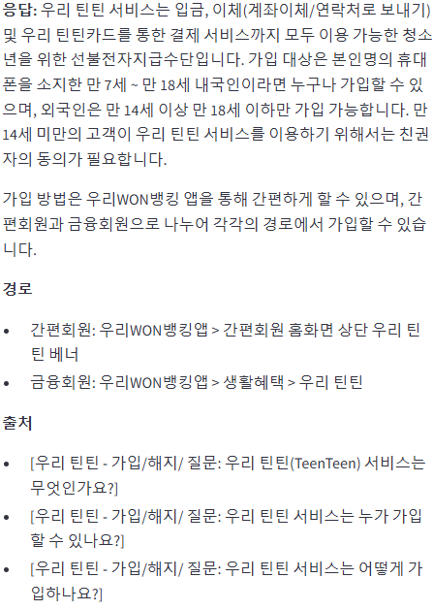 | 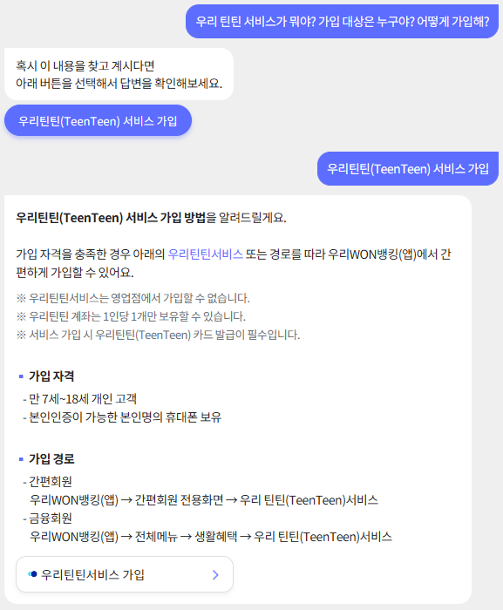 | 우리 틴틴 서비스는 입금, 이체(계좌이체/연락처로 보내기) 및 우리 틴틴카드를 통한 결제 서비스까지 모두 이용 가능한 청소년을 위한 선불전자지급수단입니다. ------- 우리 틴틴 서비스는 우리WON뱅킹 앱의 아래 경로에서 간편하게 가입할 수 있습니다. ■ 우리 틴틴 서비스 개설 경로 • 간편회원 [우리WON뱅킹앱 > 간편회원 홈화면 상단 우리 틴틴 베너] • 금융회원 [우리WON뱅킹앱 > 생활혜택 > 우리 틴틴] 메뉴 ----------------------- 우리 틴틴 서비스는 본인명의 휴대폰을 소지한 만 7세 ~ 만 18세 내국인이라면 누구나 가입할 수 있습니다. 단, 외국인은 만 14세이상 만 18세 이하만 가입 가능하며, 만 14세 미만의 고객이 우리 틴틴 서비스를 이용하기 위해서는 친권자의 동의가 필요합니다.
예금, 적금이 뭐야? 차이점은? | 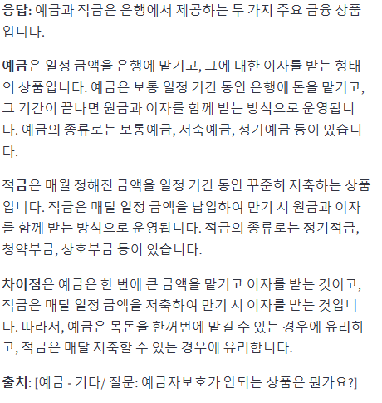 | 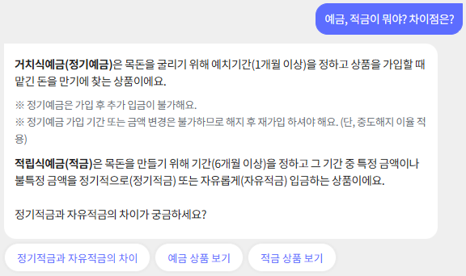
예금이나 적금은 어떻게 가입해? | 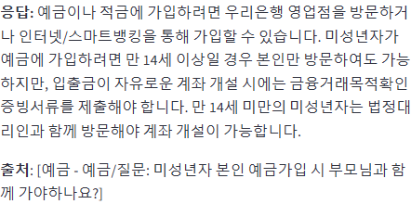 | 